例_撮影位置図面
◆既存設備写真 撮影位置図面
 |  |  |  |  | 申請書番号 |  | ＳＳ- | 1234567890123
 |  |  |  |  | 設備区分 |  | 工作機械 |  |  | 既存設備写真 撮影位置図面の作成ポイント
 |  |  |  |  | 建物・フロア |  | 本社工場１F

図面
１
 |  |  |  | ・既存設備が複数の建物・フロアに分かれている場合は、建物・フロア毎に図面を作成すること。
 |  |  |  | ・型番ごとに、撮影位置を個別・全台数それぞれ1ヶ所以上記載すること。 |  |  |  |  |  | No. | 項目名 | ポイント
 |  |  |  | ・凡例で補助対象設備の範囲や撮影位置等を明確にすること。
【凡例】
 |  |  |  | ・既存設備が複数ある場合は、設備毎に枝番を付すること。 |  |  |  |  |  | 1 | 凡例 | ・ 図面に凡例を記載してください。 ※ 図面には、以下の項目を必ず図示してください。 - 更新対象となる既存設備 - 導入設備の設置予定場所 (既存設備の設置場所と、導入設備の設置予定場所が異なる場合のみ) - 撮影位置
更新対象となる既存設備
 |  |  |  | ・導入設備の設置場所が既存設備と異なる場合は、導入設備の設置予定場所を記載すること。
1
以下３項目を入力する。
・ 申請書番号
・ 設備区分
・ 建物・フロア
導入設備の設置予定場所

撮影位置

 |  |  |  |  |  |  |  |  |  | 2 | 更新対象となる既存 設備 | ・ 更新対象となる既存設備、及びその設置場所を図示してください。

2

１-①
１-②
１-③
 |  |  |  |  |  |  |  |  |  | 3 | 導入設備の設置予定 場所 | ・ 既存設備の設置場所と導入設備の設置予定場所が異なる場合は、「導入設備の設置 予定場所」を図示してください。 ※なお、既存設備の設置場所と導入設備の設置予定場所が異なる場合の詳細につい ては、中間報告の手引きＰ.２９「導入設備の設置予定場所写真 ※既存設備の設 置場所と、導入設備の設置予定場所が異なる場合」を参照してください。

No.１
補助対象外
S1
S2

補助対象外の設備が図示されている場合は、補助対象設備と混同しないように、区別する。
4

3
No.２
 |  |  |  |  |  |  |  |  |  | 4 | 撮影位置 | ・ 写真を撮影する位置や方向を図示してください。 ・ 撮影位置が識別できるよう、「Ｓ１」、「Ｓ２」等、独自の番号をつけてください。

S5
 |  |  |  |  |  |  |  |  |  | 5 | Ｎｏ. | ・ Ｎｏ.２で図示した「更新対象となる既存設備」が、「既存設備内訳」のどの設備であるか 示すため、図面に「Ｎｏ.」を転記してください。 ・ 既存設備の設置場所と導入設備の設置予定場所が異なる場合は、図示した「導入設備 の設置予定場所」の近くに、更新元である既存設備の「Ｎｏ.」を転記してください。

S4
S3
 |  |  |  |  |  |  |  |  |  | 6 | 枝番 | ・ 既存設備が１台毎に識別できるよう、それぞれに独自の番号（枝番）をつけて、既存設 備内訳の枝番欄、及び図面に記載してください。 ・ 「既存設備写真 撮影位置図面」が複数枚となる場合は、設備毎に全ての建物・フロアを 通じた連番を付与してください。 例）既存設備Ｎｏ.１が計４台あり、図面が２枚にわたる場合 図面１(建物・フロア:本社工場１Ｆ) 図面２(建物・フロア:本社工場２Ｆ)
No.２
2
２-①
２-②

下表「既存設備内訳」と、図面に記載する設備のNo．と台数が一致しているか確認する。
5
既存設備内訳
２
6
 |  |  | ・ポータルから出力した「既存設備写真提出一覧」のNo．、製品名、型番、台数を下表へ転記すること。
 |  |  | ・同一型番が異なる建物・フロアに設置され図面が複数枚になる場合は、各図面上の合計台数が
 |  |  | 「既存設備写真提出一覧」記載の台数と一致することを確認すること。 |  |  |  |  |  |  |  |  |  | Ｎｏ． | 枝番 | 台数 | Ｎｏ． | 枝番 | 台数

No. | 枝番 | 製品名 |  |  |  | 型番 |  |  | 台数 |  |  |  | 1 | ①～② | 2 | 1 | ③～④ | 2
1 | ①～③ | 数値制御旋盤（Ｘｼﾘｰｽﾞ） |  |  |  | OLD3000X ABC |  |  | 3
2 | ①～② | 数値制御旋盤（Ｙｼﾘｰｽﾞ） |  |  |  | OLD3000Y ABC |  |  | 2

ポータル出力の「既存設備写真 提出一覧」から転記すること。
・No. ・ 製品名 ・ 型番 ・ 台数

フォーマット_撮影位置図面
【台紙】
【台紙】
提出すべき図面が複数枚ある場合は、必要に応じて台紙をコピーして使用してください。
◆既存設備写真 撮影位置図面
 |  |  |  |  | 申請書番号 |  | ＳＳ-
 |  |  |  |  | 設備区分
 |  |  |  |  | 建物・フロア

図面
１
 |  |  |  | ・既存設備が複数の建物・フロアに分かれている場合は、建物・フロア毎に図面を作成すること。
 |  |  |  | ・型番ごとに、撮影位置を個別・全台数それぞれ1ヶ所以上記載すること。
 |  |  |  | ・凡例で補助対象設備の範囲や撮影位置等を明確にすること。
 |  |  |  | ・既存設備が複数ある場合は、設備毎に枝番を付すること。
 |  |  |  | ・導入設備の設置場所が既存設備と異なる場合は、導入設備の設置予定場所を記載すること。

既存設備内訳
２
※ポータルから出力した「既存設備写真 提出一覧」の
No．、製品名、型番と一致させてください。
 |  |  | ・ポータルから出力した「既存設備写真提出一覧」のNo．、製品名、型番、台数を下表へ転記すること。
 |  |  | ・同一型番が異なる建物・フロアに設置され図面が複数枚になる場合は、各図面上の合計台数が
 |  |  | 「既存設備写真提出一覧」記載の台数と一致することを確認すること。

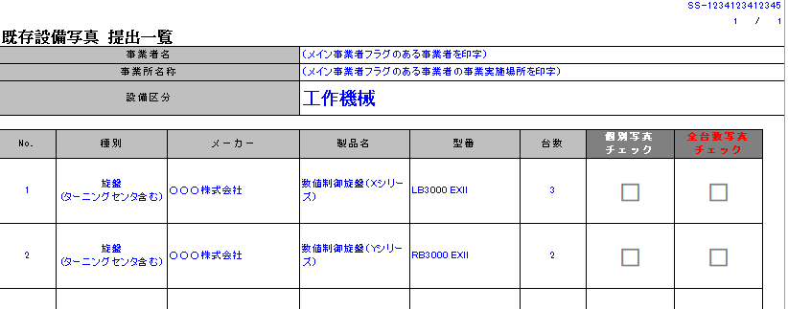
No. | 枝番 | 製品名 |  |  |  | 型番 |  | 台数

